Feuil1
Établissement visité : Alfred Costes Lycée des métiers de la communication et de l'industrie graphique
146 Av. H. Barbusse. 93 000 Bobigny
Tél : 01 48 96 24 24 (secrétariat)
Tél : 06 67 16 87 02 (Mme Goblot DDFPT)
Fax : 01 48 96 24 00
Courriel lycée : ce.0931198x@ac-creteil.fr
Courriel du DFPT : elisabeth.goblot@ac-creteil.fr
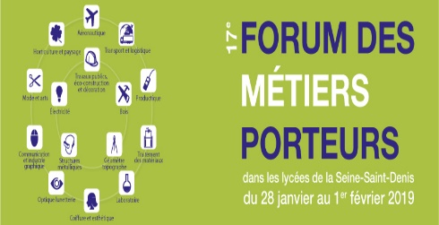 FICHE D'INSCRIPTION AU 17ème FORUM DES MÉTIERS PORTEURS Métiers de la communication et de l'industrie graphique
31 janvier 2019
Alfred Costes Lycée des Métiers de la Communication et de l'Industrie Graphique 146 Av Henri Barbusse 93000 Bobigny
Contact téléphone : Mme Goblot - DDFPT tel : 06 67 16 87 02 Mèl : elisabeth.goblot@ac-creteil.fr
Liste des élèves inscrits pour la visite, que vous pouvez prolonger si besoin :
Classe ou qualité (bien préciser si SEGPA ou DP ou UPI) | Nom et prénom |  | Année de naissance | Inscrits |  | Présents
 |  |  |  | fille | garçon | fille | garçon

 |  |  | Total | 0 | 0 | 0 | 0

 |  | Fonction | Nom et prénom
Accompagnateur 1:
Accompagnateur 2 :
Merci de prévoir un accompagnateur pour 10 élèves environ
Choix préférentiel pour l'horaire de visite : pouvez vous nous téléphoner MERCI
sur rendez-vous
 |  |  |  |  |  |  |  | Dernières inscriptions obligatoires avant le :
Dernières inscriptions obligatoires avant le : vendredi 25 janvier 2019

